Sheet1
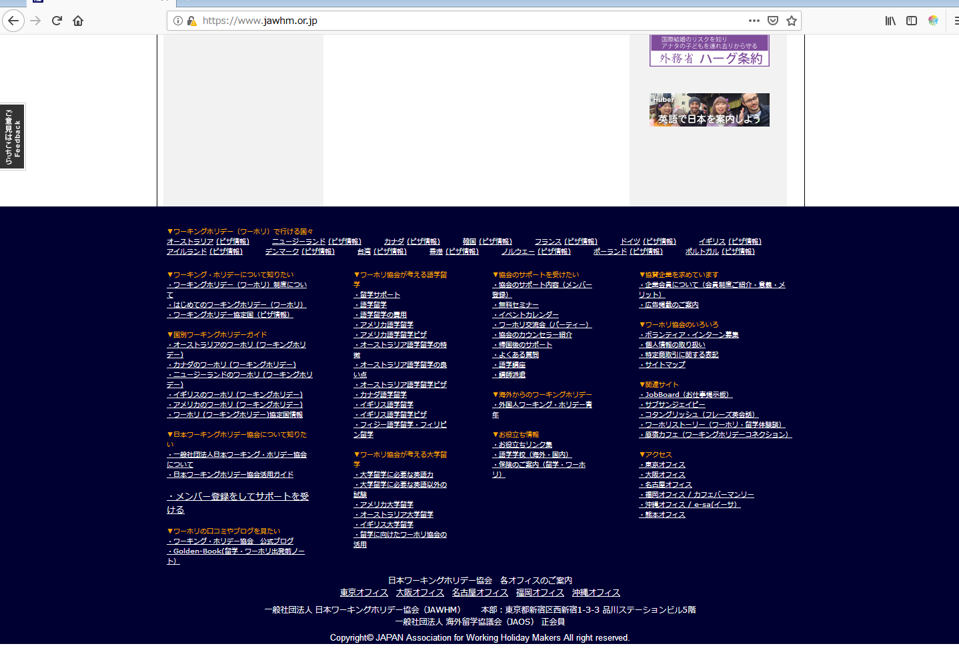

全てのフッター
tất cả chân trang
(/blog配下を含める）

日本ワーキングホリデー協会は、みなさまのワーキングホリデー（ワーホリ）と留学を全力で応援します
リンク先
https://www.jawhm.or.jp

